VCNV
Từ khóa CNV | Nhồi máu cơ tim | Đáp án phụ | Nhồi máu cơ tim; Nhoi mau co tim; NMCT; Myocardial infarction; Acute myocardial infarction; Heart attack; Nhồi máu cơ tim cấp; Nhoi mau co tim cap; NMCT cấp; NMCT cap |  |  | Độ khó tổng thể | 8.8 | Điểm đoán sớm nhất | 60/50/40/30/20
Gợi ý từ khóa | Bốn hàng ngang đi từ yếu tố nguy cơ và cơ chế mạch vành đến dấu hiệu điện tim, dấu ấn cơ tim và tổn thương đại thể. | Gợi ý ô trung tâm | Tình trạng hoại tử một vùng cơ tim do thiếu máu nuôi dưỡng.
Ảnh nền CNV | 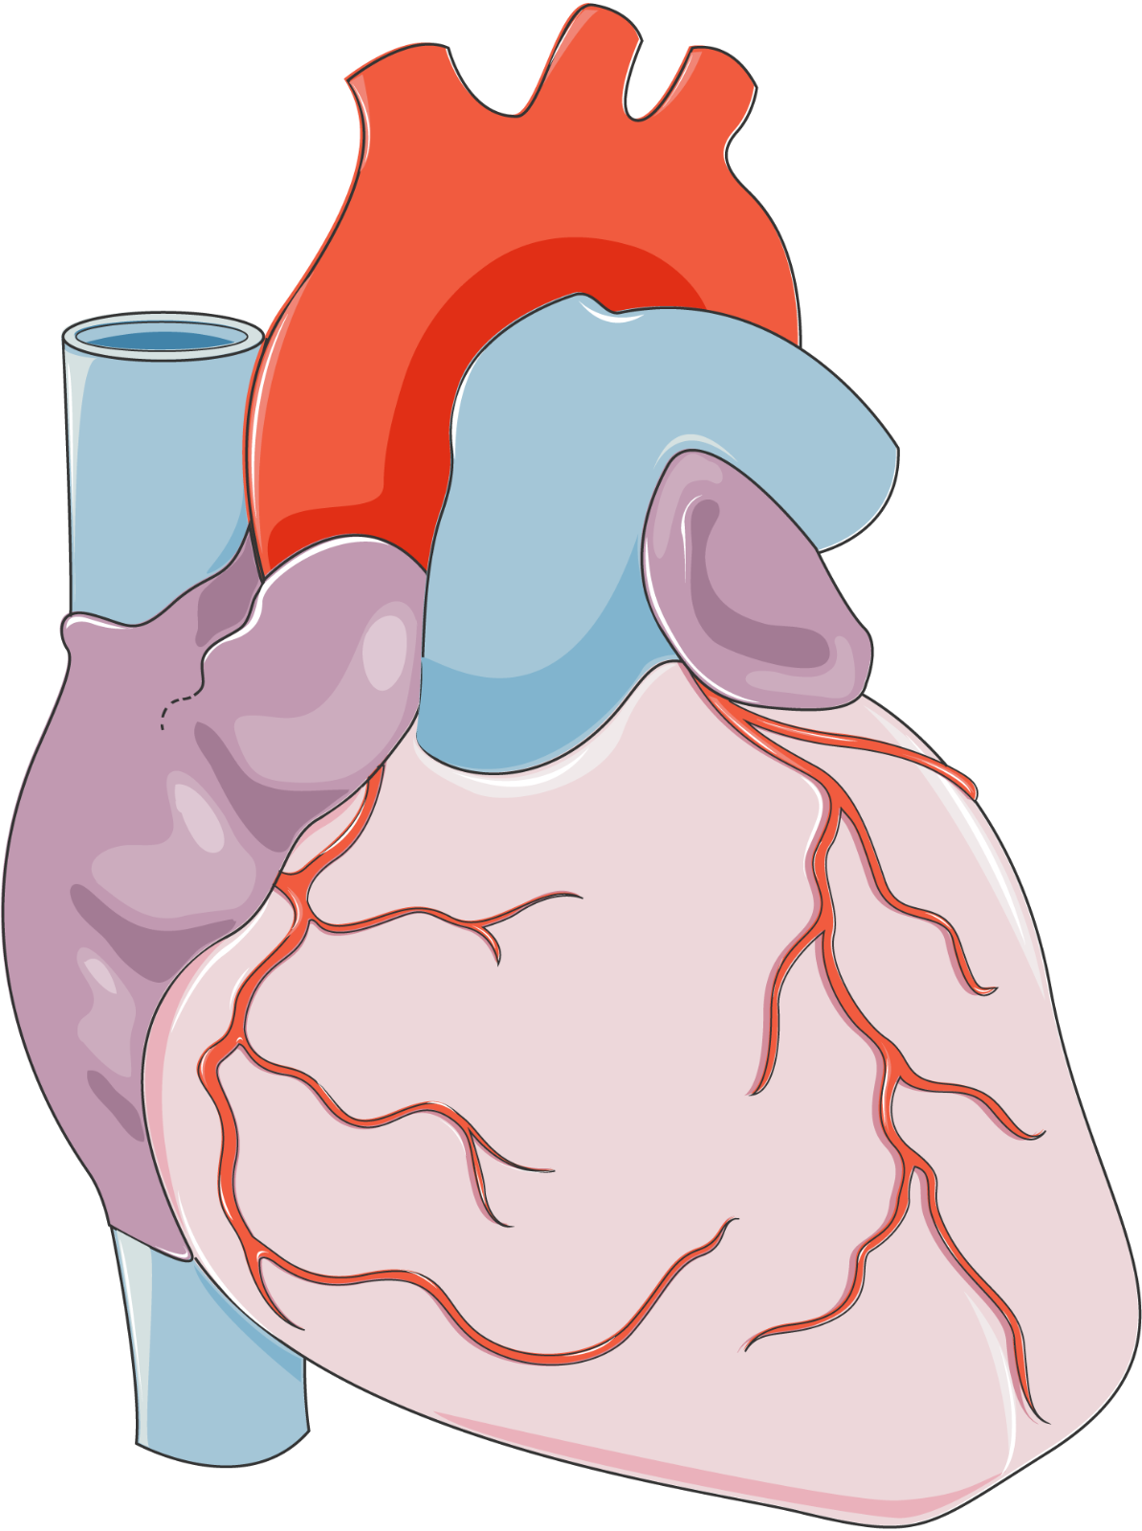 | Ghi chú cắt ảnh | Ảnh nền giải phẫu tim không nhãn; chia thành 4 mảnh theo thứ tự hàng ngang 1→4. |  |  | Ảnh bắt buộc | Có — URL ảnh nền ở ô B3 | URL ảnh | Đường dẫn ảnh nền được đăng ký tại sheet Nguồn ảnh

Hàng ngang | Nội dung gợi ý | Đáp án | Đáp án phụ | Độ khó | Điểm | Chuyên khoa/chủ đề | Giải thích/căn cứ y khoa
Hàng ngang 1 | Tình trạng mạch do lắng đọng lipid và phản ứng viêm tạo mảng, là yếu tố nguy cơ quan trọng nhất của NMCT. | Xơ vữa động mạch vành | Xơ vữa động mạch vành; Xo vua dong mach vanh; Xơ vữa vành; Xo vua vanh; Vữa xơ động mạch vành; Vua xo dong mach vanh; Coronary atherosclerosis; Atherosclerosis of coronary arteries | 8.3 | 10 | Giải phẫu bệnh – mạch vành | Handout nêu xơ vữa động mạch vành là yếu tố nguy cơ quan trọng nhất của nhồi máu cơ tim.
Hàng ngang 2 | Khối đông trong lòng mạch có thể bít tắc động mạch vành sau khi mảng vữa xơ nứt vỡ. | Huyết khối | Huyết khối; Huyet khoi; Cục máu đông; Cuc mau dong; Thrombus; Coronary thrombus | 8.2 | 10 | Bệnh sinh – nhồi máu cơ tim | Huyết khối gây bít tắc lòng động mạch vành và cản trở cung cấp oxy cho cơ tim.
Hàng ngang 3 | Trên ECG, một dấu hiệu có thể xuất hiện ở các chuyển đạo liên tiếp trong một dạng NMCT cấp. | ST chênh lên | ST chênh lên; ST chenh len; Chênh ST; Chenh ST; ST elevation; Đoạn ST nâng cao; Doan ST nang cao | 8.2 | 10 | Điện tim – thiếu máu cơ tim | ST chênh lên là một dấu hiệu ECG thường dùng để nhận diện bối cảnh STEMI; cần giải thích trong toàn cảnh lâm sàng.
Hàng ngang 4 | Dấu ấn sinh học cơ tim thường được theo dõi nối tiếp khi nghi ngờ hoại tử cơ tim. | Troponin | Troponin; Troponin I; Troponin T; cTnI; cTnT | 8.5 | 10 | Hóa sinh – dấu ấn cơ tim | Câu hỏi chỉ hỏi tên dấu ấn sinh học; tài liệu men tim tải lên không trích xuất được văn bản nên không đưa ngưỡng định lượng từ nguồn đó.

Tăng tốc
Câu | Dạng | Câu hỏi | Đáp án chuẩn | Đáp án phụ | Chuyên khoa/chủ đề | Giải thích | Độ khó | Điểm nhanh nhất | Chú thích ảnh | Ảnh / URL
1 | Tư duy giải phẫu | Hình minh họa hệ động mạch chi trên. Nếu thắt động mạch nách ở vị trí khiến dòng máu xuôi bị giảm, vòng nối nào có khả năng tái lập tuần hoàn phía dưới tốt nhất? | Vòng mạch quanh vai | Vòng mạch quanh vai; Vong mach quanh vai; Vòng nối quanh vai; Vong noi quanh vai; Scapular anastomosis; Vòng nối bả vai; Vong noi ba vai | Giải phẫu – mạch máu chi trên | Các nhánh động mạch vai trên/vai sau từ hệ dưới đòn nối với động mạch dưới vai từ hệ nách; tài liệu nêu đây là vòng nối quan trọng nhất trong tái lập tuần hoàn dưới chỗ thắt. | 9.3 | 10 giây | Ảnh động mạch chi trên; mũi tên và nhãn đã có trong hình gốc. | 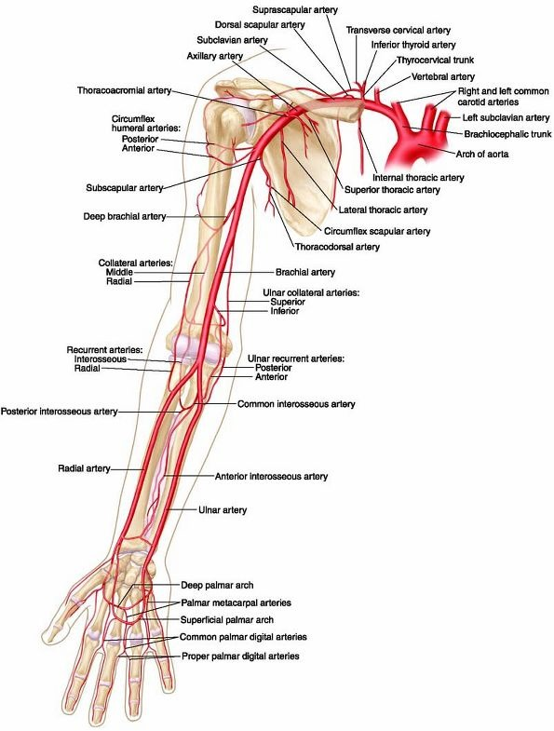
2 | Sắp xếp 4 ảnh | Bốn hình A–D lần lượt thể hiện các đoạn mạch chính ở chi trên. Sắp xếp từ gần thân mình đến xa theo dòng động mạch cấp máu chi trên: dưới đòn → nách → cánh tay → quay/trụ. | DCBA | DCBA; D-C-B-A; D C B A; Subclavian-Axillary-Brachial-Radial/Ulnar | Giải phẫu – động mạch chi trên | D là động mạch dưới đòn; C là động mạch nách; B là động mạch cánh tay; A là động mạch quay/trụ ở cẳng tay. | 8 | 15 giây | A: quay/trụ; B: cánh tay; C: nách; D: dưới đòn. Đọc 4 URL trong cùng ô K. | 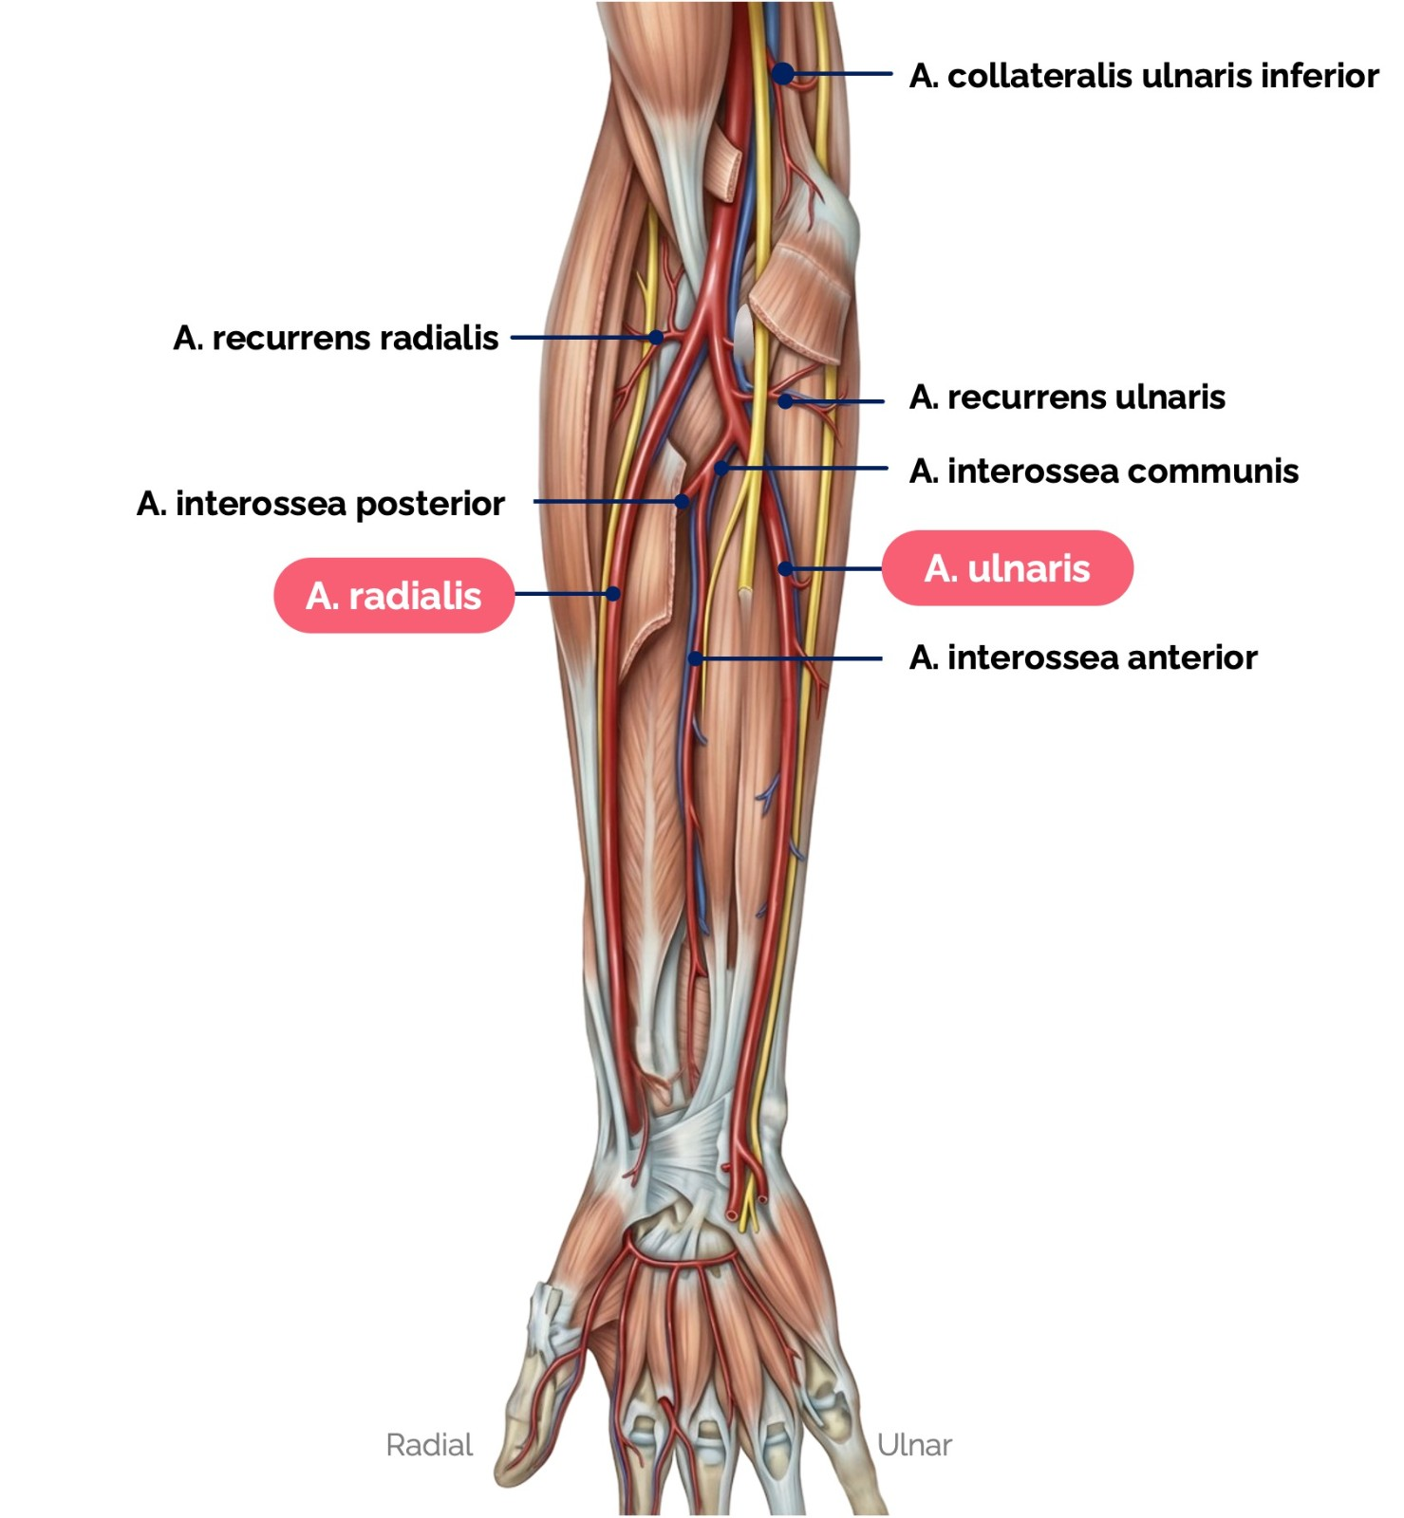 | 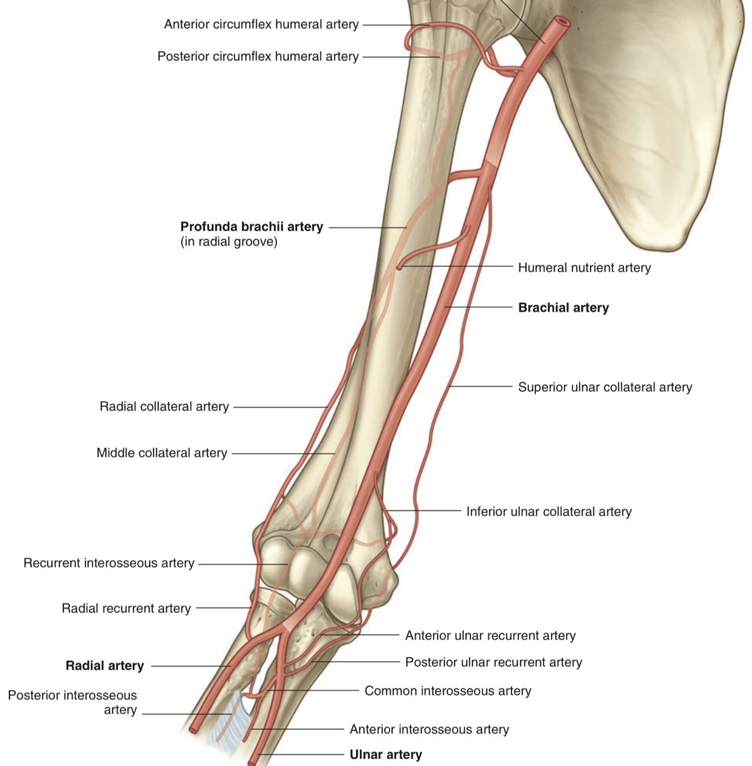 | 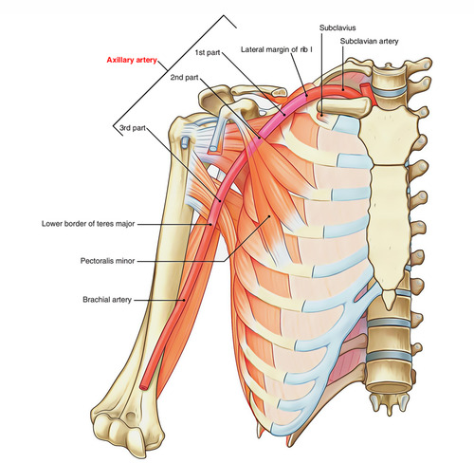 | 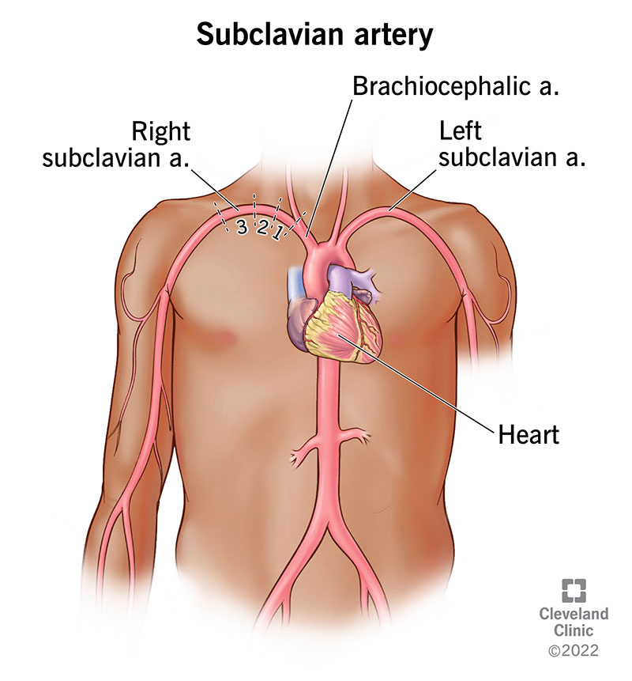
3 | Chuỗi ảnh 1/15 | Chuỗi ảnh tăng dần độ đặc hiệu về một cấp cứu do tắc nghẽn mạch vành. Xem các ảnh theo đúng thứ tự trong ô K; mỗi ảnh tương ứng một từ gợi ý riêng. Khi có đủ dữ kiện, hãy gọi tên bệnh lý gây hoại tử cơ tim do thiếu máu. | Nhồi máu cơ tim | Nhồi máu cơ tim; Nhoi mau co tim; NMCT; Myocardial infarction; Acute myocardial infarction; Heart attack; Nhồi máu cơ tim cấp; Nhoi mau co tim cap; NMCT cấp; NMCT cap | Bệnh học tim – thiếu máu cơ tim | Nhồi máu cơ tim là hoại tử một vùng cơ tim do thiếu máu nuôi dưỡng. Chuỗi kết hợp cơ chế mạch vành, ECG, troponin và hình thái đại thể. | 8.8 | Ảnh 1→15 | Kế hoạch 15 từ gợi ý (mơ hồ → rõ): hẹp lòng mạch → động mạch vành → vôi hóa → mảng xơ vữa → tổn thương mạch → chụp mạch → dòng chảy → tắc nhánh → ECG → ST chênh → troponin → hoại tử đại thể → vùng cơ tim nhạt màu → nhồi máu → nhồi máu cơ tim 1/15 — Ảnh chụp mạch: so sánh động mạch vành bình thường với hẹp 2/15 — Sơ đồ giải phẫu các động mạch vành 3/15 — CT có vùng vôi hóa động mạch vành 4/15 — Bệnh phẩm đại thể lòng động mạch vành 5/15 — Hình chụp mạch vành có đoạn bất thường 6/15 — Các hình chụp mạch trước và sau can thiệp 7/15 — Ảnh chụp mạch vành trên màn hình 8/15 — Chụp mạch vành có đoạn tắc được đánh dấu 9/15 — ECG có biến đổi cấp 10/15 — ECG với thay đổi ST ở chuyển đạo thành dưới 11/15 — Đồ thị troponin theo thời gian 12/15 — Bệnh phẩm tim đại thể có vùng nhạt màu 13/15 — Bệnh phẩm đại thể gợi ý tổn thương thiếu máu cơ tim 14/15 — Ảnh đại thể tổn thương cơ tim 15/15 — ECG STEMI với dấu hiệu ST chênh rõ | 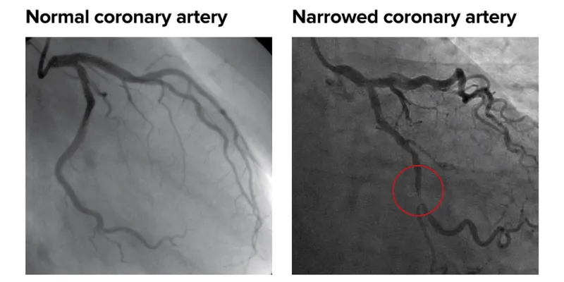 | 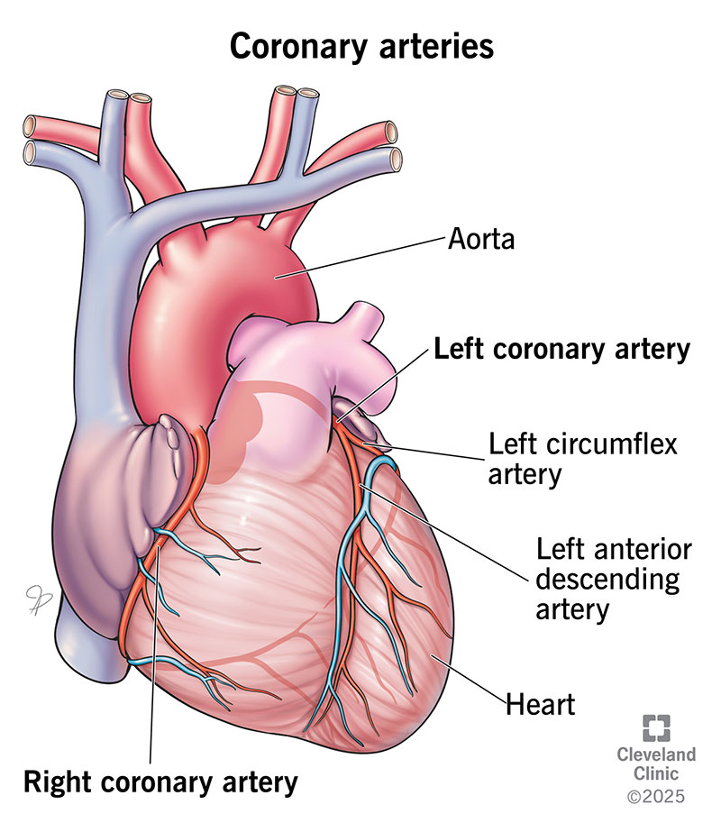 | 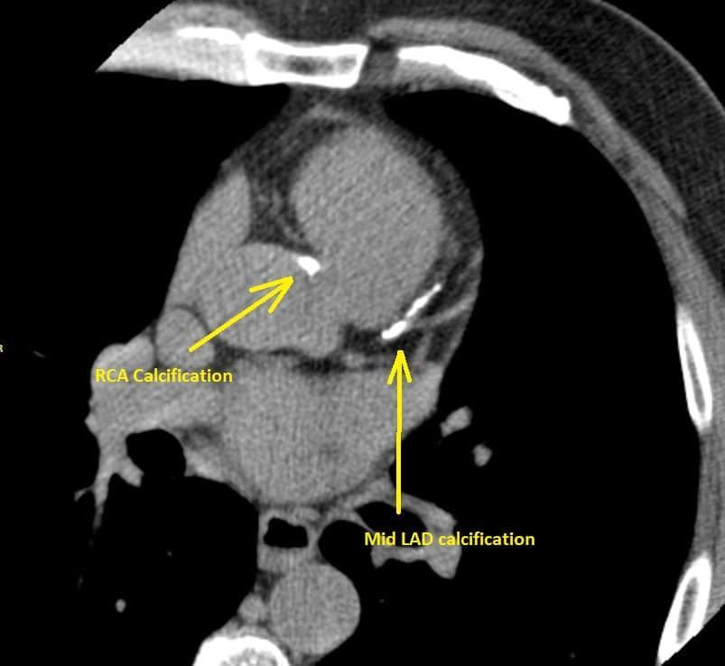 | 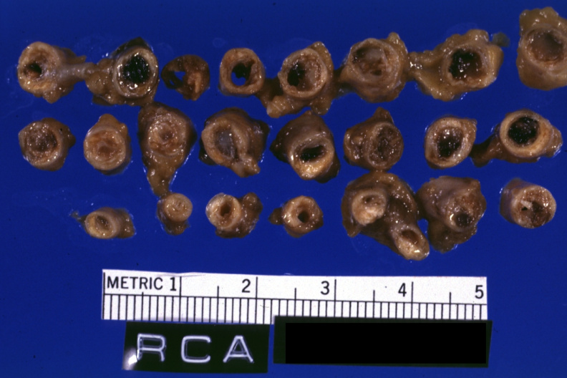 | 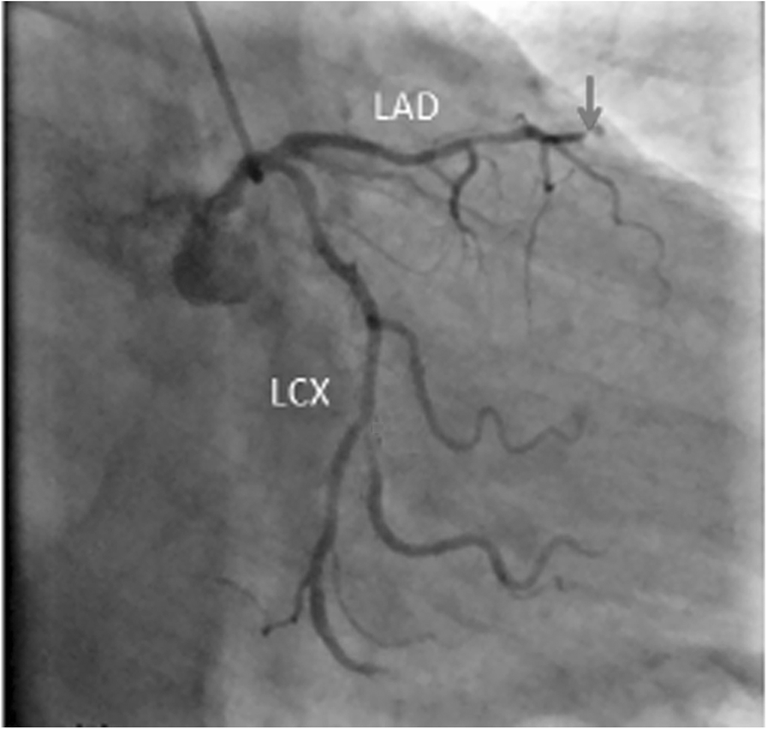 | 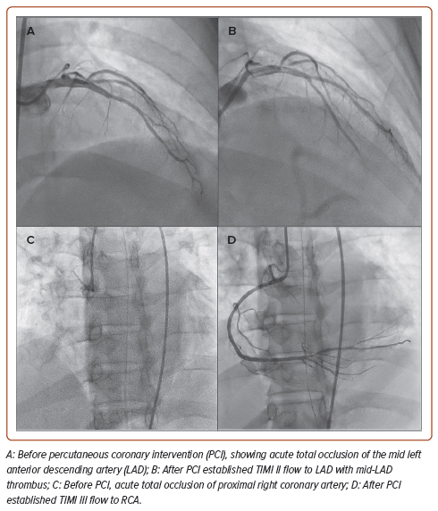 | 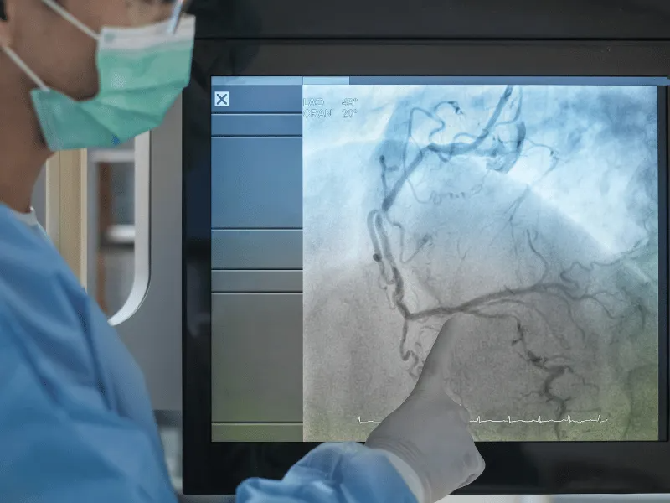 | 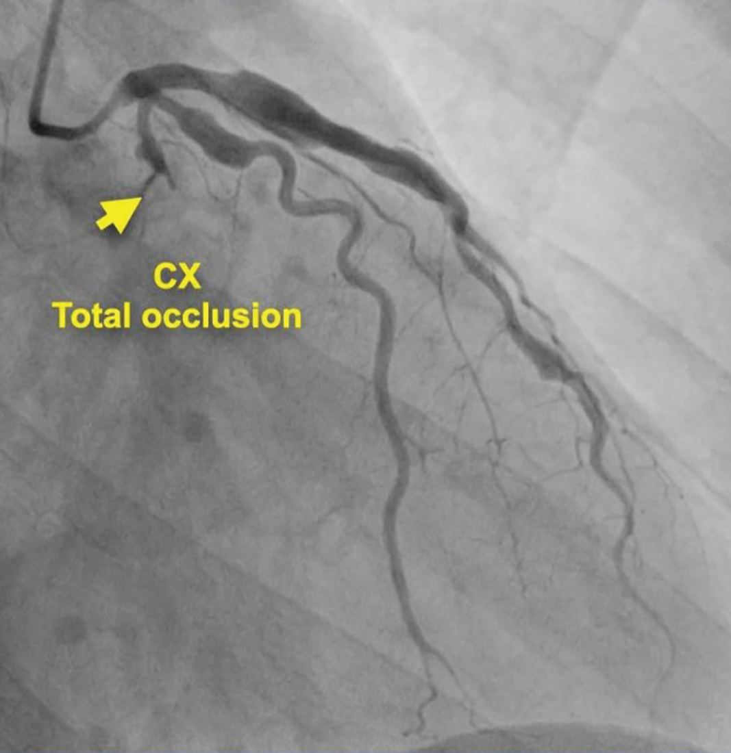 | 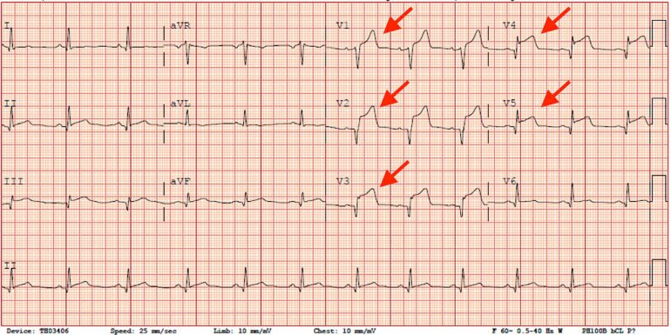 |  | 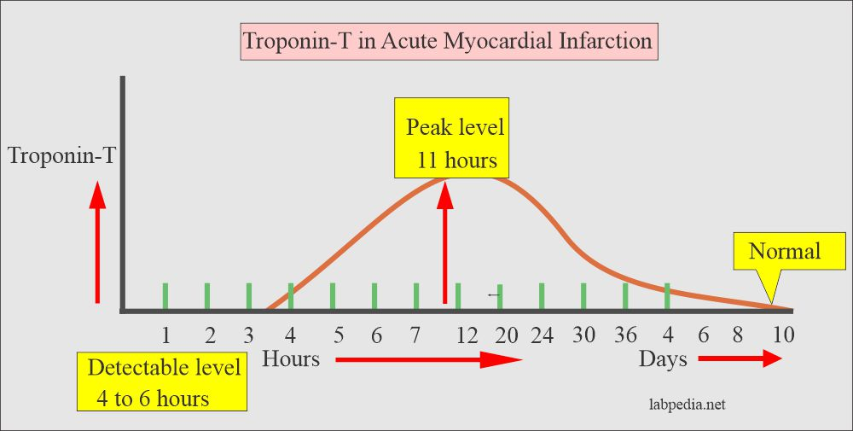 | 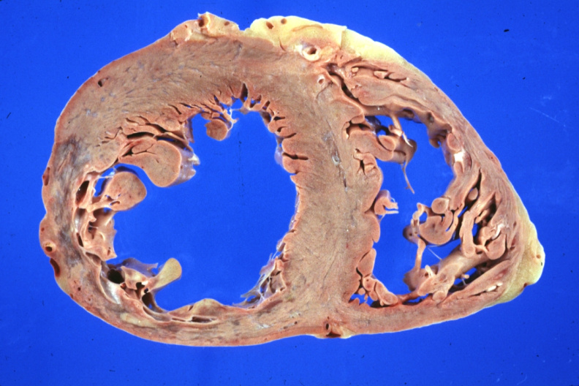 | 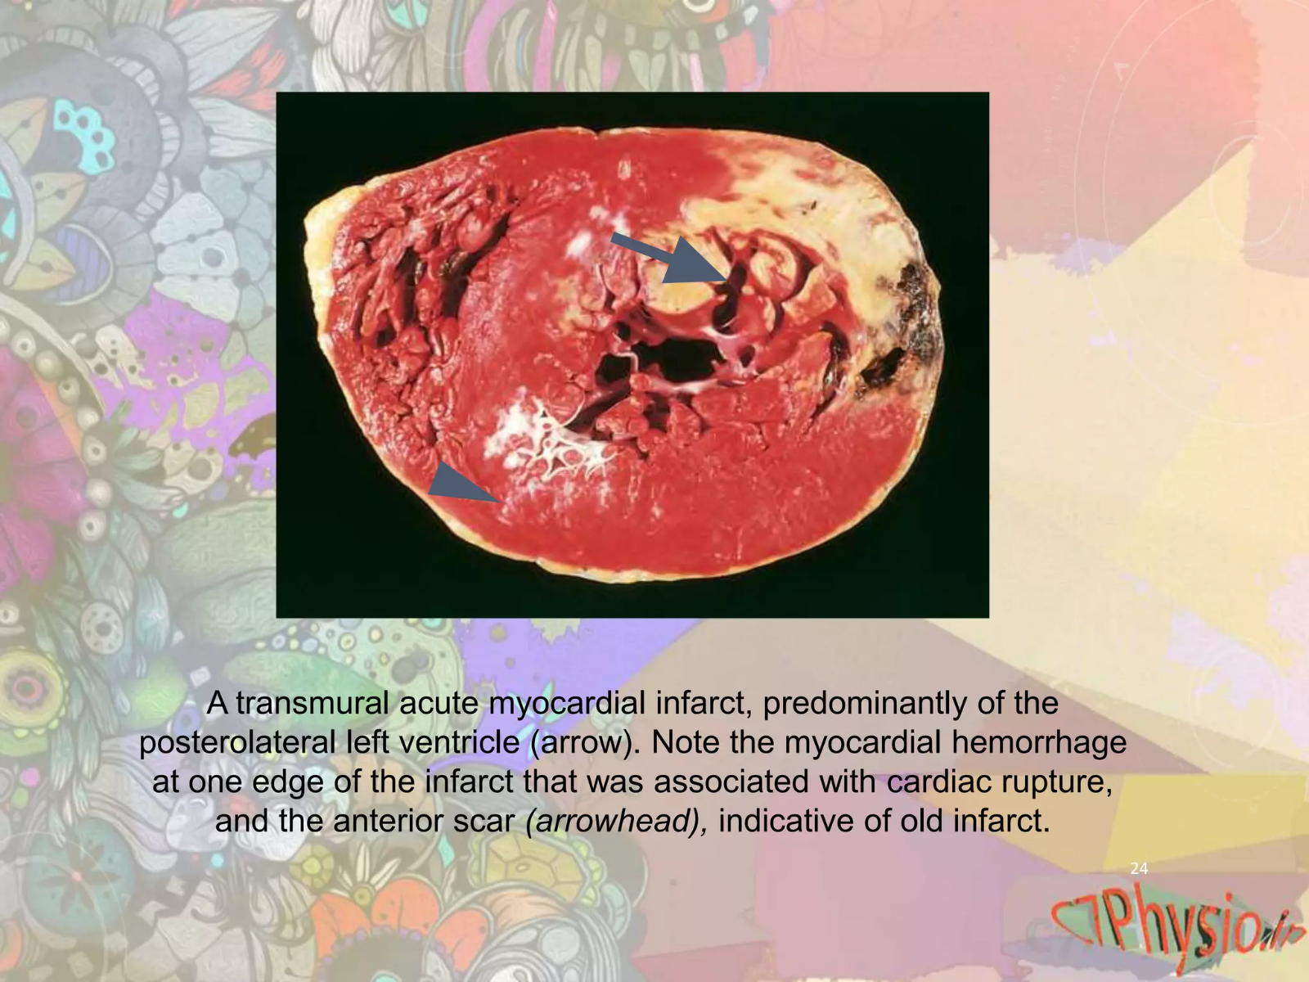 | 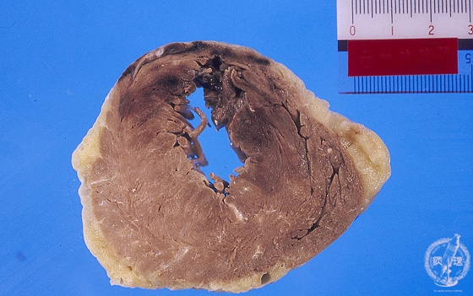 | 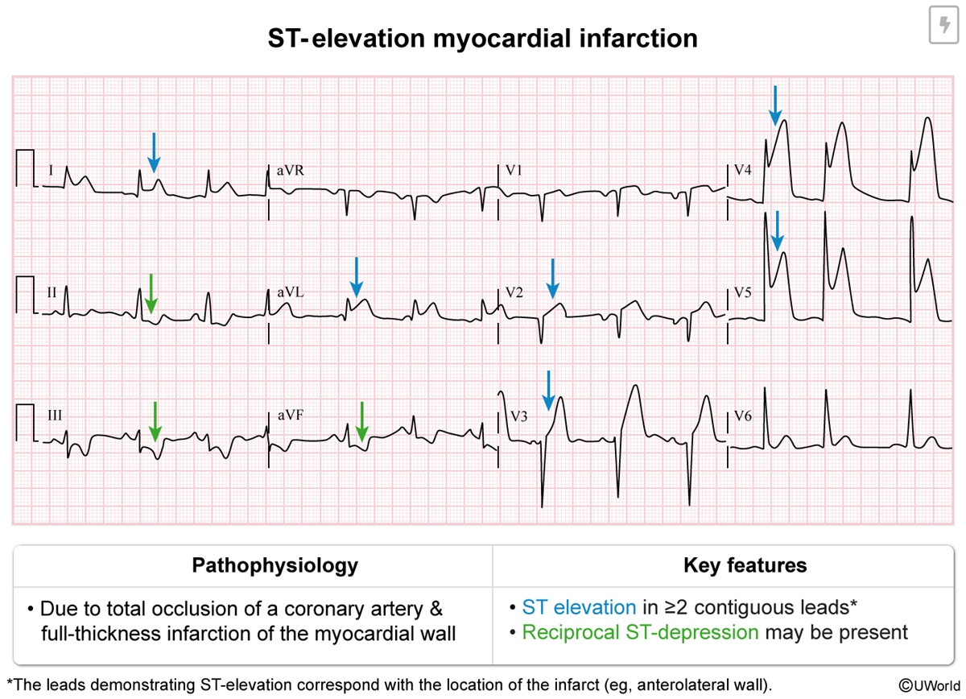
4 | Chuỗi ảnh 1/15 | Chuỗi ảnh cho thấy dần các dấu hiệu ứ dịch, sung huyết phổi và bất thường chức năng bơm. Dựa trên toàn bộ chuỗi, xác định hội chứng mà cung lượng tim không đủ đáp ứng nhu cầu oxy của cơ thể. | Suy tim | Suy tim; Hội chứng suy tim; Hoi chung suy tim; Heart failure; Cardiac failure; Suy tim mạn; Suy tim man; Suy tim cấp; Suy tim cap | Sinh lý bệnh – suy tim | Handout định nghĩa suy tim là trạng thái cung lượng tim không đủ đáp ứng nhu cầu oxy của cơ thể; hình ảnh minh họa các biểu hiện ứ dịch và khảo sát chức năng. | 8.8 | Ảnh 1→15 | Kế hoạch 15 từ gợi ý (mơ hồ → rõ): phù → tĩnh mạch cổ → tim to → dịch màng phổi → ứ huyết phổi → siêu âm tim → phân suất tống máu → co bóp thất trái → Doppler → thể tích thất → bắc cầu mạch vành → lợi niệu → ứ dịch → thuốc điều trị nền → suy tim 1/15 — Phù ấn lõm chi dưới 2/15 — X-quang tim và dịch màng phổi 3/15 — Siêu âm tim với chỉ số chức năng 4/15 — Siêu âm đánh giá co bóp thất trái 5/15 — Siêu âm Doppler màu 6/15 — Siêu âm 4 buồng tim 7/15 — Siêu âm mặt cắt ngắn 8/15 — Phù ngoại biên 9/15 — Phù chi dưới 10/15 — X-quang phổi sung huyết 11/15 — X-quang phù phổi cấp 12/15 — Tĩnh mạch cổ nổi 13/15 — Bệnh phẩm đại thể sau phẫu thuật bắc cầu mạch vành 14/15 — Ampoule furosemide 15/15 — Hộp thuốc điều trị tim mạch | 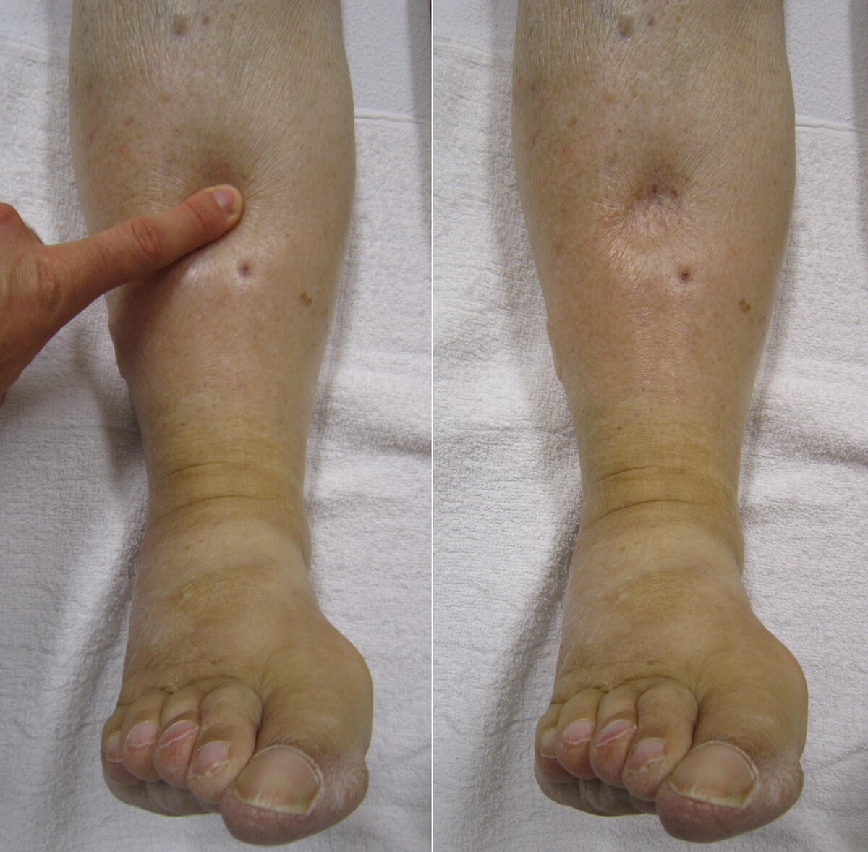 | 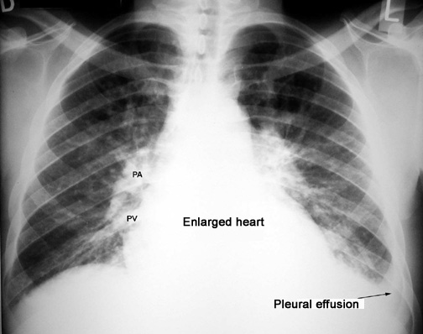 | 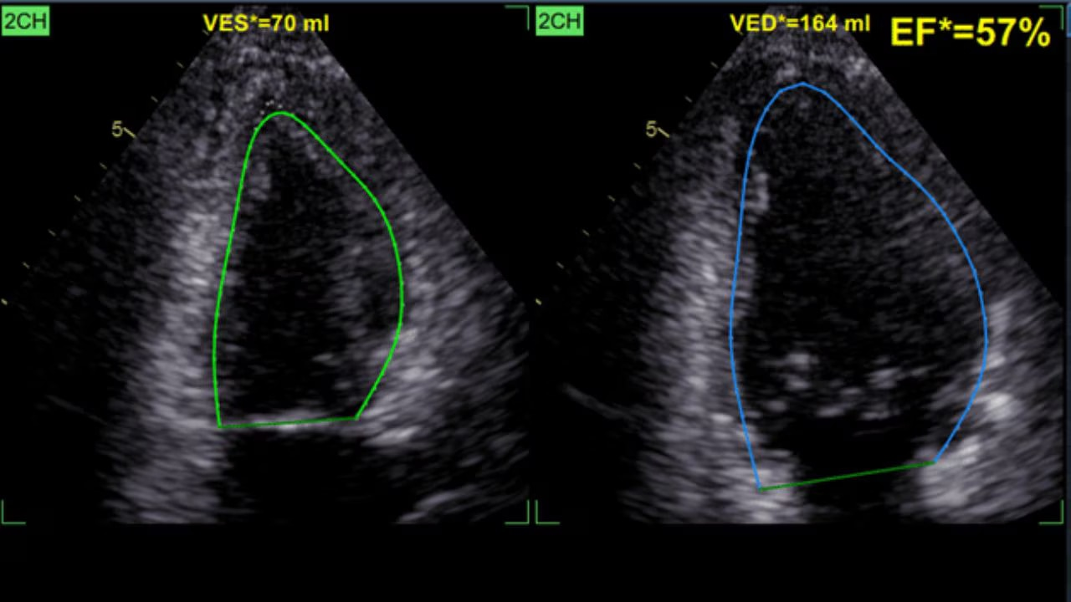 | 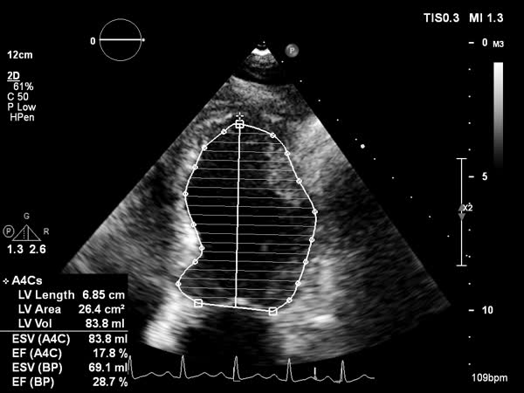 | 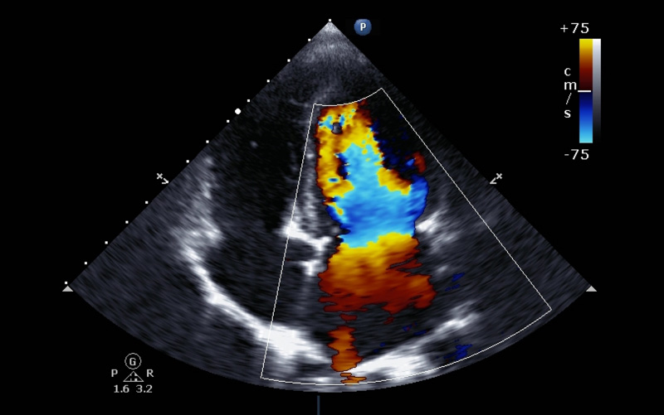 | 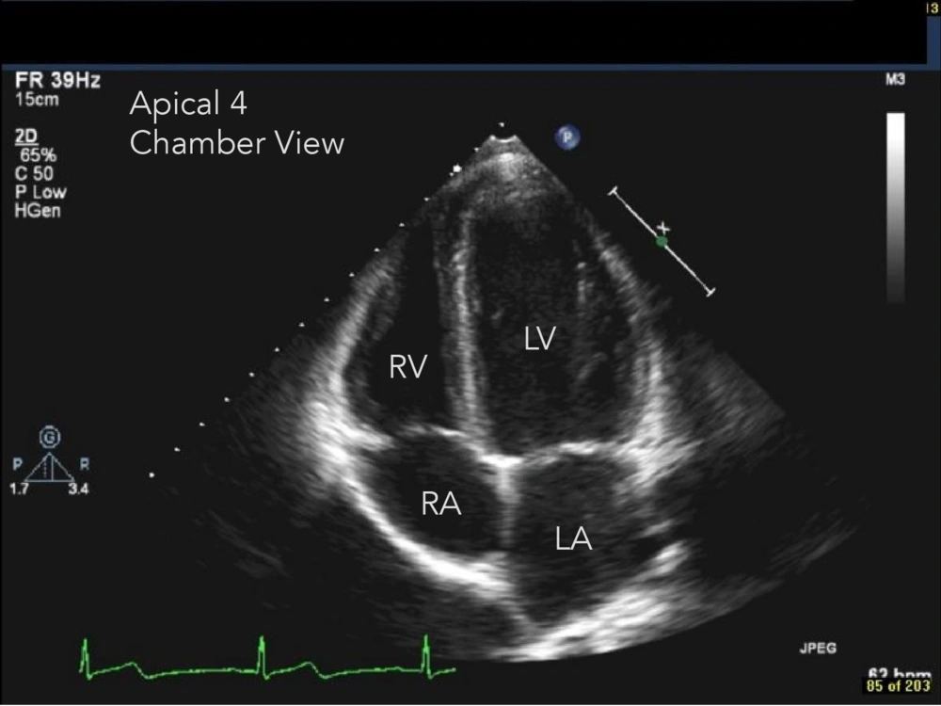 | 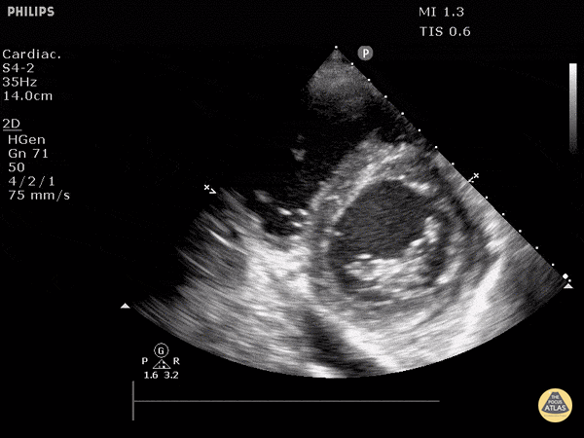 | 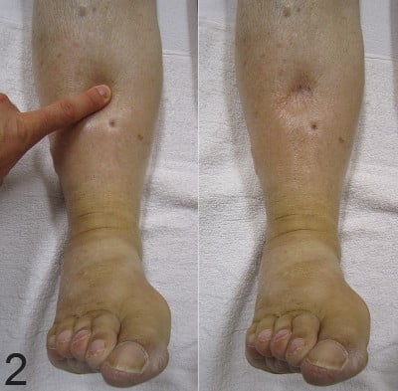 | 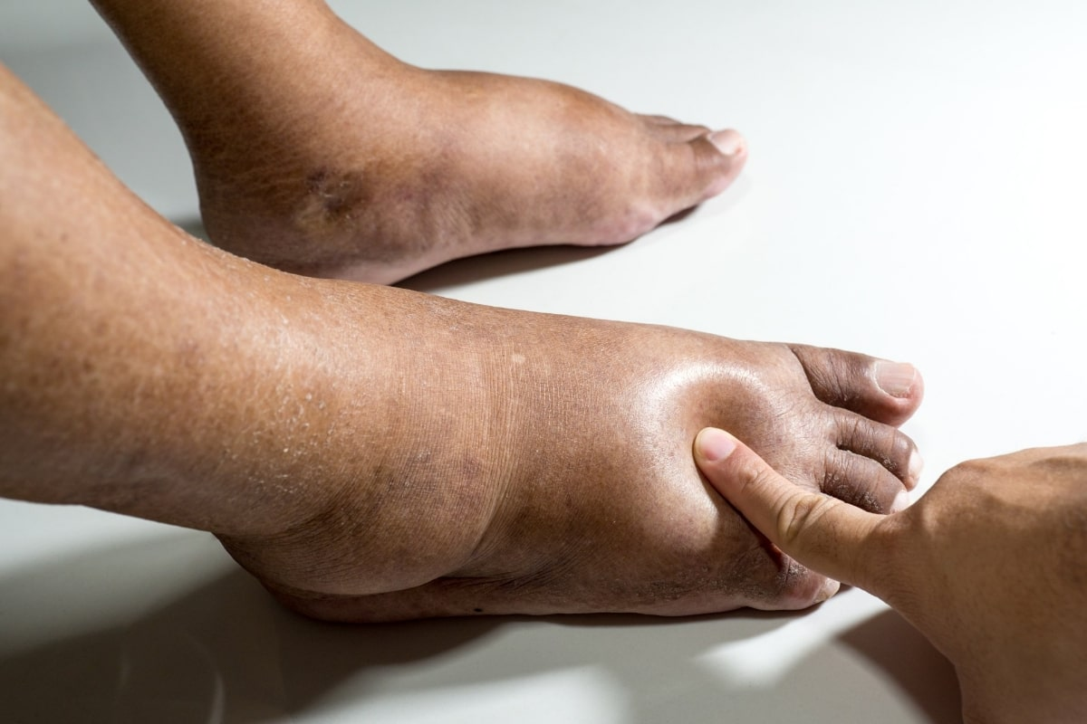 | 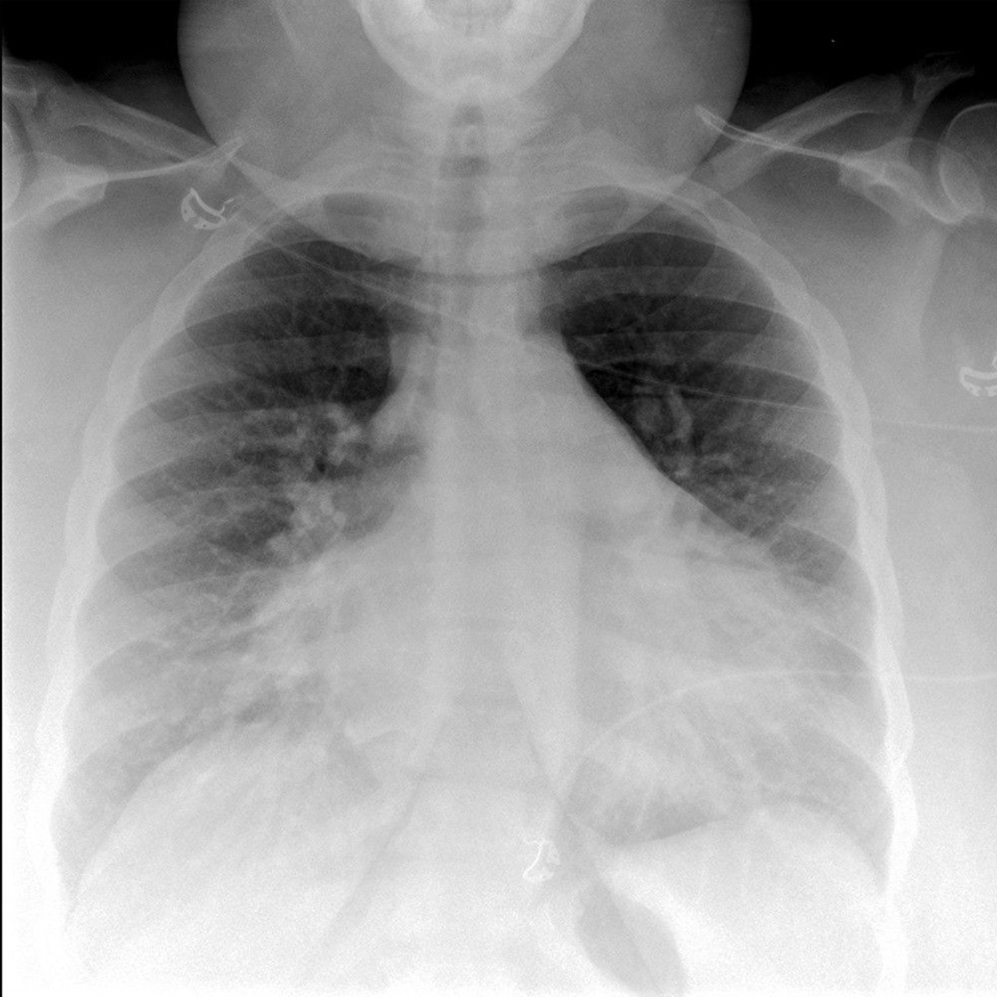 | 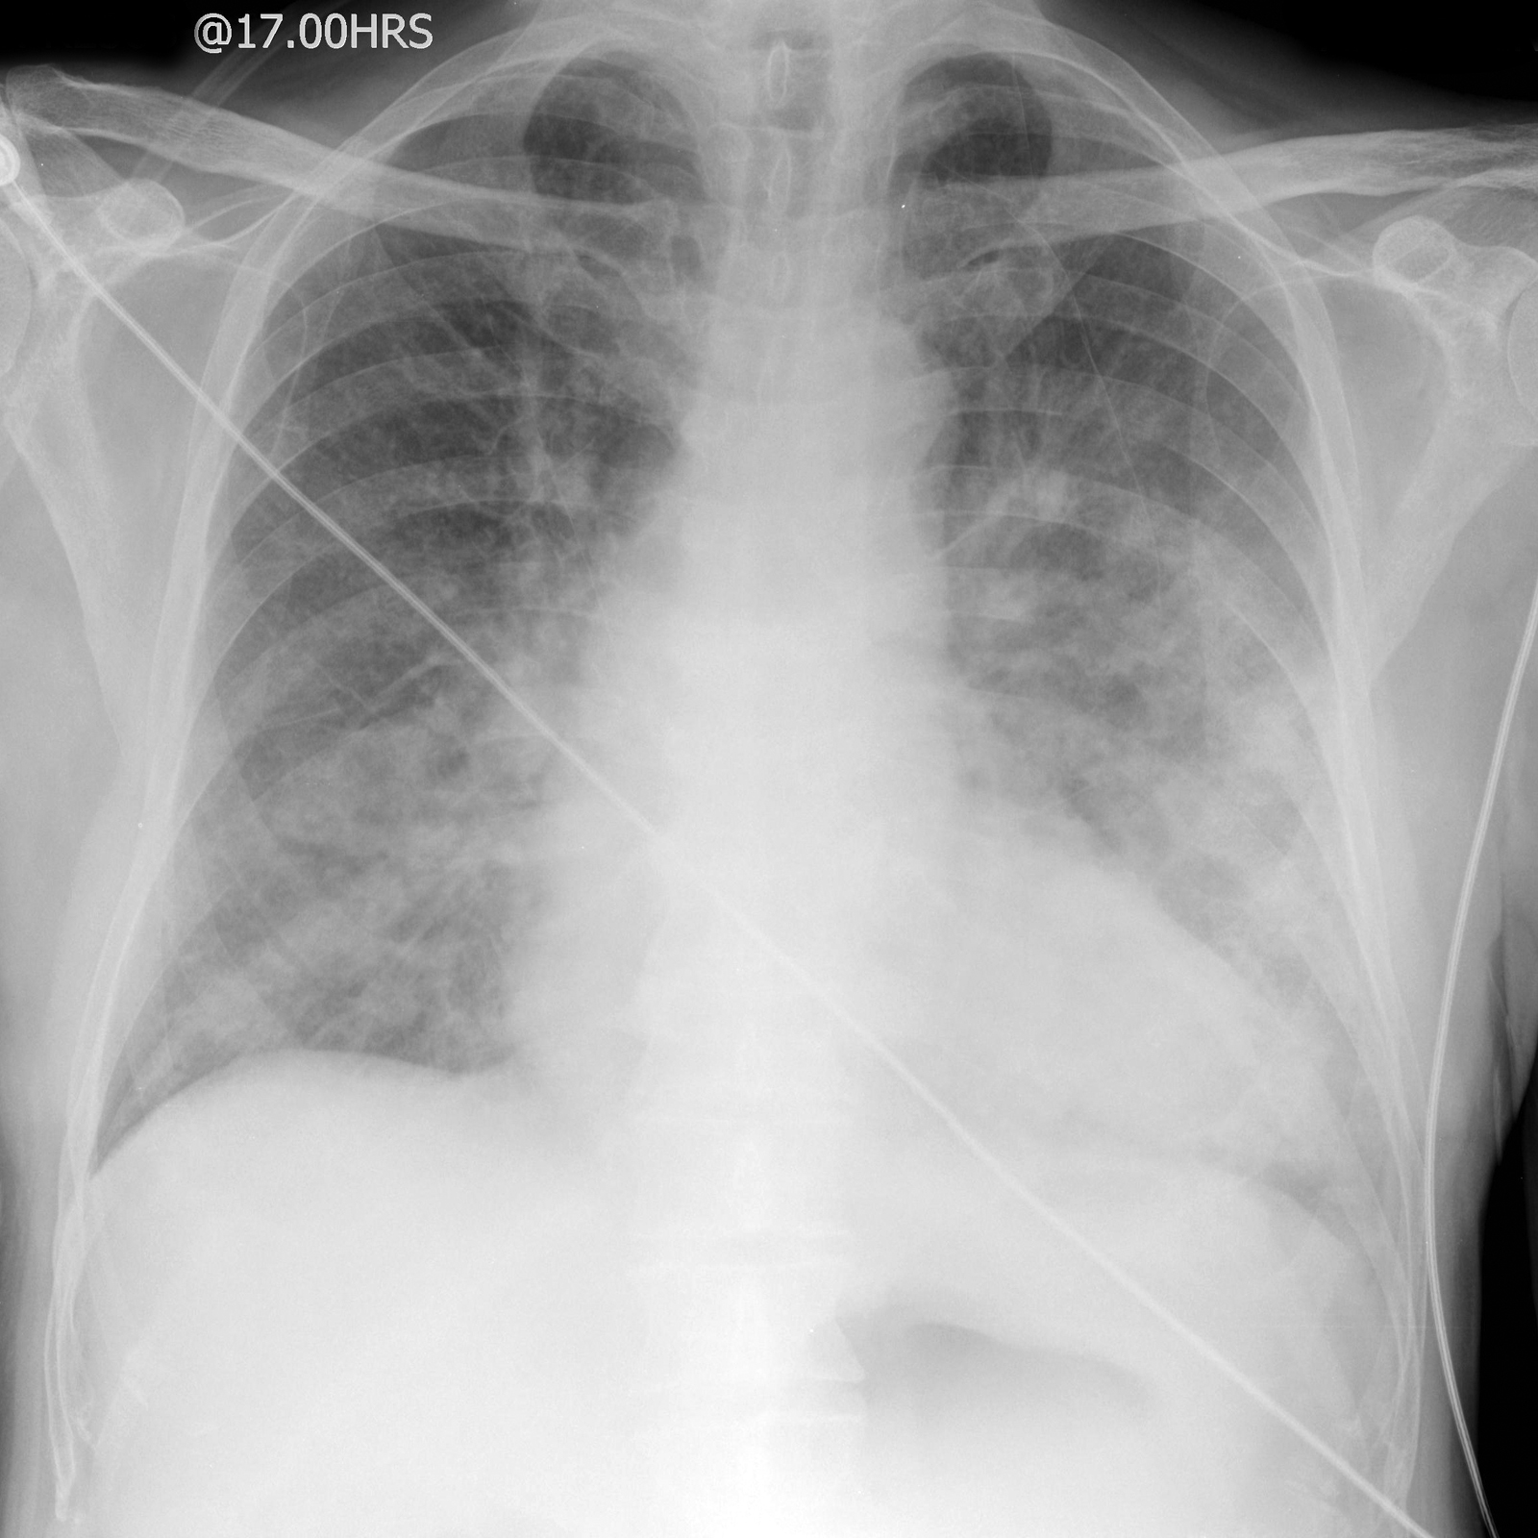 | 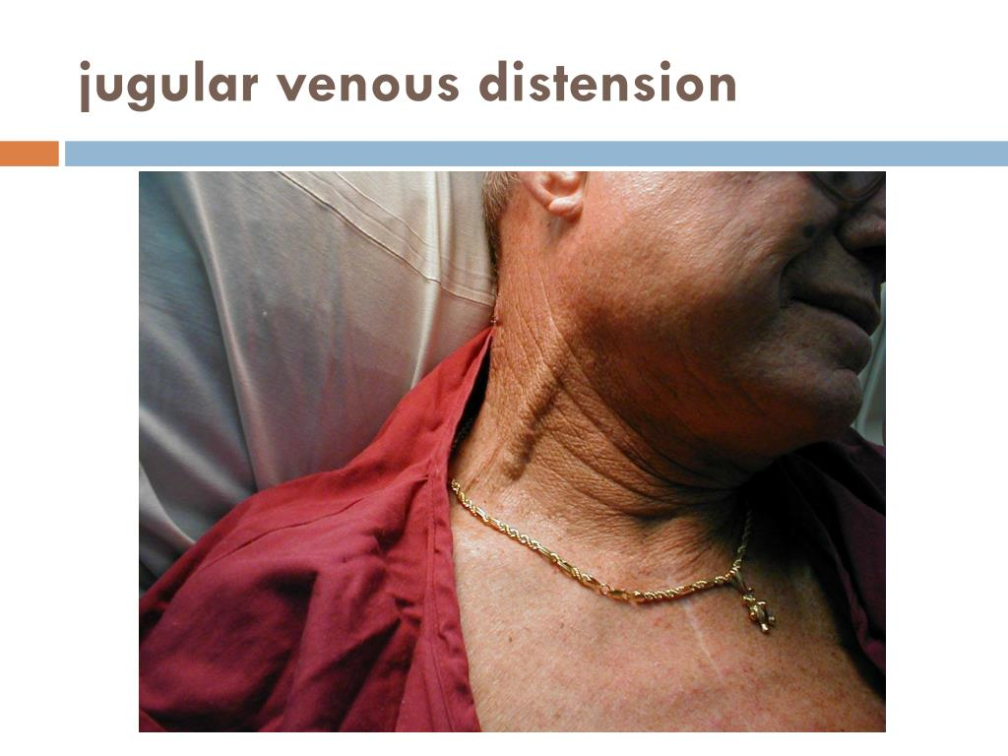 | 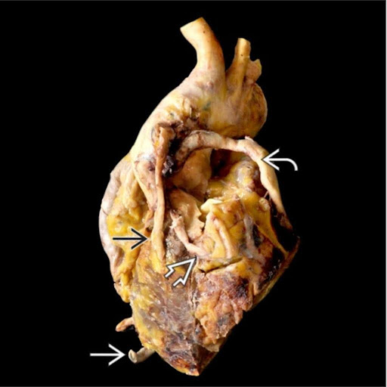 | 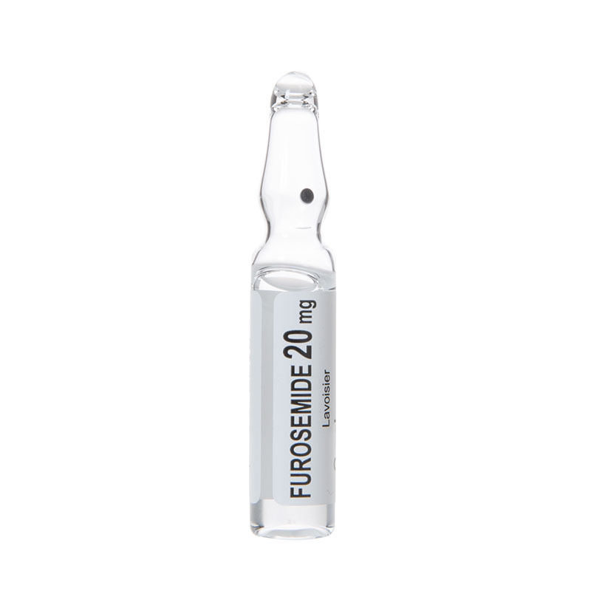 | 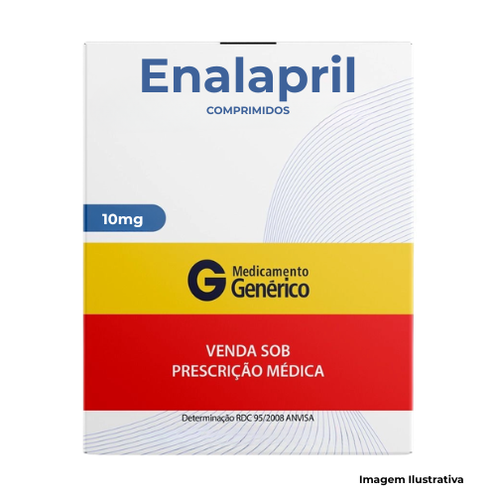

Về đích 30
STT | Câu hỏi/bệnh án | Đáp án chuẩn | Đáp án phụ | Chuyên khoa/chủ đề | Giải thích | Độ khó | Điểm | Bảng xét nghiệm / dữ kiện | Chú thích ảnh | URL / Ảnh đi kèm
1 | Nam 61 tuổi, hút thuốc lá nhiều năm, đến khoa cấp cứu vì đau sau xương ức kiểu đè ép lan cánh tay trái, kéo dài 50 phút, kèm vã mồ hôi và buồn nôn. Bệnh nhân tái nhợt, mạch 106 lần/phút. Hình ECG đi kèm cho thấy đoạn ST chênh lên ở các chuyển đạo trước tim liên tiếp; bảng xét nghiệm mô phỏng ghi troponin tăng nhiều lần trên giới hạn của labo. Trong bối cảnh đau ngực điển hình, thay đổi ECG và dấu ấn tổn thương cơ tim, chẩn đoán cần nghĩ đến hàng đầu là gì? Câu hỏi nhằm phân biệt một hội chứng thiếu máu cơ tim cấp có hoại tử với đau ngực không do tim. Cần dựa vào hình ECG và sự tăng của dấu ấn sinh học, không chỉ dựa vào yếu tố nguy cơ. Bệnh sử được cung cấp có tính liên tục, không chỉ là vài giây đau nhói theo nhịp thở. Khi đánh giá ca này, đội thi cần đối chiếu triệu chứng với hình điện tâm đồ trước mắt và dữ kiện sinh hóa đi kèm, vì cả hai đều chỉ dấu tổn thương cơ tim theo cách khác nhau. Bảng không nhằm yêu cầu tính toán một tỷ số phức tạp; giá trị nằm ở việc nhận ra các kết quả cùng hướng và diễn giải chúng trong bối cảnh đau ngực cấp. Không có dữ kiện nào trong câu đủ để tự đặt ra một nhánh động mạch cụ thể nếu chưa thấy rõ hình ảnh. Hãy nêu chẩn đoán hội chứng theo ECG và troponin, thay vì suy đoán vị trí tắc mạch chỉ từ yếu tố nguy cơ. | Nhồi máu cơ tim cấp ST chênh lên | Nhồi máu cơ tim cấp ST chênh lên; Nhoi mau co tim cap ST chenh len; NMCT cấp ST chênh lên; NMCT cap ST chenh len; STEMI; ST elevation myocardial infarction; Acute ST-elevation myocardial infarction; Nhồi máu cơ tim cấp có ST chênh lên; Nhoi mau co tim cap co ST chenh len | Bệnh học tim – cấp cứu mạch vành | ECG có ST chênh lên kèm troponin tăng và cơn đau ngực điển hình hướng tới nhồi máu cơ tim cấp ST chênh lên. Đây là câu hỏi mô phỏng học tập, không phải phác đồ xử trí. | 9.4 | 30 | Sheet Bảng xét nghiệm — Về đích 30 / Câu 1 (4 dòng) | ECG 12 chuyển đạo có ST chênh; xem hình trước khi đọc bảng. | 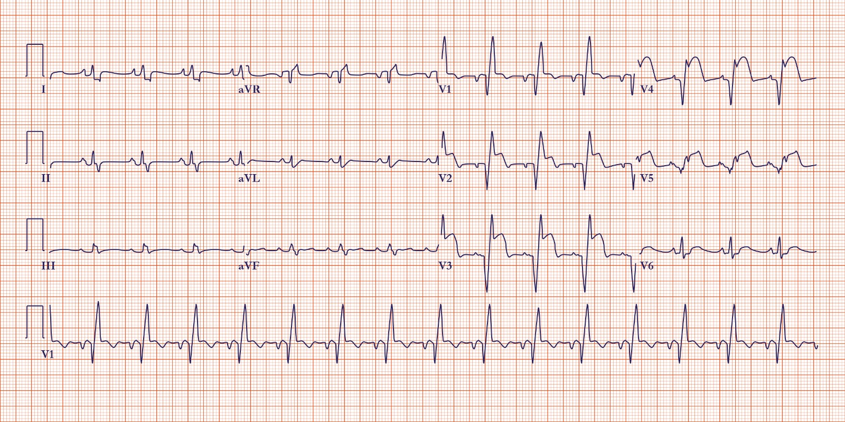
2 | Nữ 74 tuổi có tiền sử tăng huyết áp, nhập viện vì khó thở tăng nhanh, không thể nằm đầu thấp, ho, ran ẩm hai đáy phổi và phù ấn lõm hai cẳng chân. Hình đi kèm kết hợp phim ngực và hình khảo sát tim cho thấy biểu hiện sung huyết phổi/bất thường cấu trúc tim. Bảng dữ liệu mô phỏng ghi bóng tim tăng, đường kính cuối tâm trương thất trái vượt khoảng handout và chức năng tống máu giảm. Tập hợp dấu hiệu này phù hợp nhất với hội chứng nào? Đừng kết luận chỉ từ một chỉ số; hãy kết hợp khó thở tư thế, ran phổi, phù ngoại biên và hình ảnh tim-phổi. Trong bệnh cảnh này, dấu hiệu hô hấp không tồn tại riêng lẻ: khó thở tư thế và ran ẩm gợi ý dịch trong phổi, còn phù hai chân gợi ý ứ dịch ở ngoại biên. Bóng tim lớn và đường kính thất trái vượt khoảng tham chiếu là các dữ kiện cấu trúc, trong khi chỉ số tống máu cung cấp thông tin chức năng. Các giá trị trong bảng là con số giả lập để người học luyện kỹ năng tổng hợp; chúng không phải dữ liệu của một bệnh nhân thật và không thay thế tiêu chuẩn chẩn đoán đầy đủ. Khi trả lời, cần gọi đúng hội chứng mà các biểu hiện sung huyết và chức năng bơm bất thường cùng hỗ trợ, không chỉ liệt kê riêng từng dấu hiệu. Hình ảnh kết hợp giúp đặt các dấu hiệu tim-phổi vào cùng một bối cảnh. | Suy tim mất bù cấp | Suy tim mất bù cấp; Suy tim mat bu cap; Suy tim cấp mất bù; Suy tim cap mat bu; Đợt suy tim mất bù; Dot suy tim mat bu; Acute decompensated heart failure; Suy tim sung huyết cấp; Suy tim sung huyet cap; Suy tim cấp có sung huyết; Suy tim cap co sung huyet | Sinh lý bệnh và chẩn đoán hình ảnh – suy tim | Khó thở khi nằm, ran ẩm, phù ngoại biên, bóng tim to và bất thường chức năng thất cùng hướng tới suy tim mất bù kèm sung huyết. Dữ liệu trong bảng là mô phỏng giáo dục. | 9.5 | 30 | Sheet Bảng xét nghiệm — Về đích 30 / Câu 2 (4 dòng) | Ảnh ghép phim ngực và hình ảnh tim; dùng làm dữ kiện cốt lõi cùng bảng. | 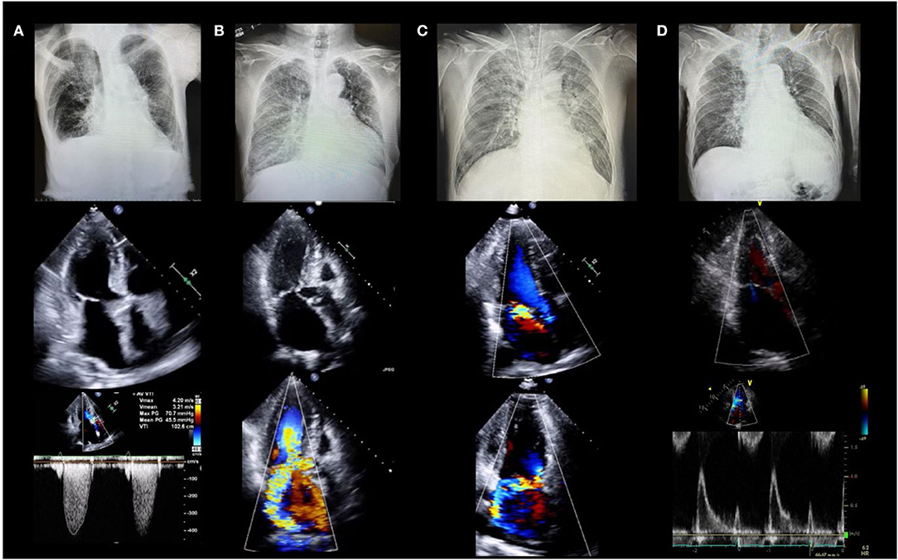
3 | Nam 67 tuổi dùng digoxin dài ngày vì bệnh tim, gần đây ăn uống kém và tự tăng liều do thấy mệt. Bệnh nhân nhập viện vì buồn nôn, chán ăn, nhìn mờ và choáng váng; mạch chậm, không đều. Ảnh đi kèm là chế phẩm thuốc đang sử dụng; bảng xét nghiệm mô phỏng cho thấy kali thấp và nồng độ digoxin tăng. Theo cơ chế được nêu trong handout, yếu tố điện giải nào làm tăng sự gắn digitalis vào cơ tim, từ đó làm tăng nguy cơ tích lũy và độc tính? Cần nối hình ảnh nhận diện thuốc với biểu hiện tiêu hóa/thị giác và bảng điện giải, không suy luận rằng một chỉ số đơn độc đủ để xác định ngộ độc. Người bệnh không có chỉ định tự điều chỉnh thuốc ở nhà; tình huống chỉ dùng để nhận biết mối liên hệ giữa thuốc, triệu chứng và điện giải. Handout mô tả glycosid tim gắn với cơ tim mạnh hơn khi kali huyết tương giảm, đồng thời nêu các biểu hiện ngoài tim mạch như buồn nôn và rối loạn thị giác. Nhịp chậm, không đều trong ca này làm tăng thêm mức độ lo ngại, nhưng không nên dựa riêng nồng độ thuốc mà bỏ qua thời điểm lấy mẫu, chức năng thận và toàn cảnh lâm sàng. Quan sát hình hộp thuốc để xác định hoạt chất được bàn đến; sau đó kết hợp kali thấp với cơ chế trong tài liệu. Câu hỏi chỉ yêu cầu gọi tên yếu tố điện giải quan trọng, không yêu cầu đưa ra liều thuốc hoặc hướng xử trí cá thể. | Hạ kali máu | Hạ kali máu; Ha kali mau; Giảm kali máu; Giam kali mau; Kali máu thấp; Kali mau thap; Hypokalemia; Hypokalaemia; Nồng độ kali giảm; Nong do kali giam; Thiếu kali máu; Thieu kali mau | Dược lý – digitalis/digoxin | Handout nêu sự gắn digitalis với cơ tim tăng khi nồng độ K⁺ máu giảm; nguy cơ độc tính cao hơn khi thuốc tích lũy. Triệu chứng tiêu hóa và thị giác cũng được mô tả trong tài liệu. | 9.2 | 30 | Sheet Bảng xét nghiệm — Về đích 30 / Câu 3 (4 dòng) | Ảnh hộp digoxin; nhận diện thuốc đang được dùng trong tình huống. | https://cdn11.bigcommerce.com/s-n6ynrx6s4d/images/stencil/500x500/products/11037/115058/digoxin-125mcg__28640.1710818558.jpg?c=1
4 | Nam 55 tuổi có tăng huyết áp, rối loạn lipid máu và hút thuốc lâu năm. Hình minh họa động mạch vành đi kèm cho thấy mảng bám trong thành mạch và khối gây tắc dòng máu. Gần đây bệnh nhân có cơn đau ngực khi gắng sức; bảng mô phỏng cho thấy cholesterol toàn phần và LDL-C tăng, trong khi HDL-C thấp. Từ góc độ giải phẫu bệnh, yếu tố bệnh lý nền quan trọng nhất làm hẹp lòng mạch vành và tăng nguy cơ nhồi máu cơ tim là gì? Ảnh giúp nhận ra tổn thương thành mạch, còn bảng lipid và tiền sử chỉ hỗ trợ bối cảnh nguy cơ. Hình CT được chọn làm chứng cứ trực quan của tổn thương thành mạch, không phải ảnh chụp mô học. Vôi hóa là dấu hiệu gợi ý bệnh lý xơ vữa ở động mạch vành; bảng lipid và các yếu tố nguy cơ cung cấp thêm bối cảnh, song các trị số ở đây là dữ liệu mô phỏng chứ không phải kết quả từ tài liệu lipid đã tải lên. Đề không yêu cầu áp dụng một ngưỡng điều trị lipid cụ thể, bởi nguy cơ tổng thể còn tùy nhiều yếu tố. Cần phân biệt tổn thương nền của thành động mạch với huyết khối cấp hình thành trên mảng vữa xơ sau nứt vỡ. Câu hỏi hỏi yếu tố bệnh lý nền quan trọng được nêu trong handout giải phẫu bệnh, vì vậy hãy trả lời bằng thuật ngữ giải phẫu bệnh tương ứng với ảnh và nguy cơ được mô tả. | Xơ vữa động mạch vành | Xơ vữa động mạch vành; Xo vua dong mach vanh; Xơ vữa vành; Xo vua vanh; Vữa xơ động mạch vành; Vua xo dong mach vanh; Coronary atherosclerosis; Atherosclerotic coronary artery disease; Bệnh xơ vữa động mạch vành; Benh xo vua dong mach vanh | Giải phẫu bệnh – xơ vữa vành và nhồi máu cơ tim | Handout nêu xơ vữa động mạch vành là yếu tố nguy cơ quan trọng nhất của nhồi máu cơ tim. Ảnh CT vôi hóa và lipid mô phỏng gợi ý bối cảnh xơ vữa. | 9.1 | 30 | Sheet Bảng xét nghiệm — Về đích 30 / Câu 4 (4 dòng) | Ảnh CT vùng động mạch vành có vôi hóa; nội dung câu hỏi xoay quanh tổn thương thành mạch. | 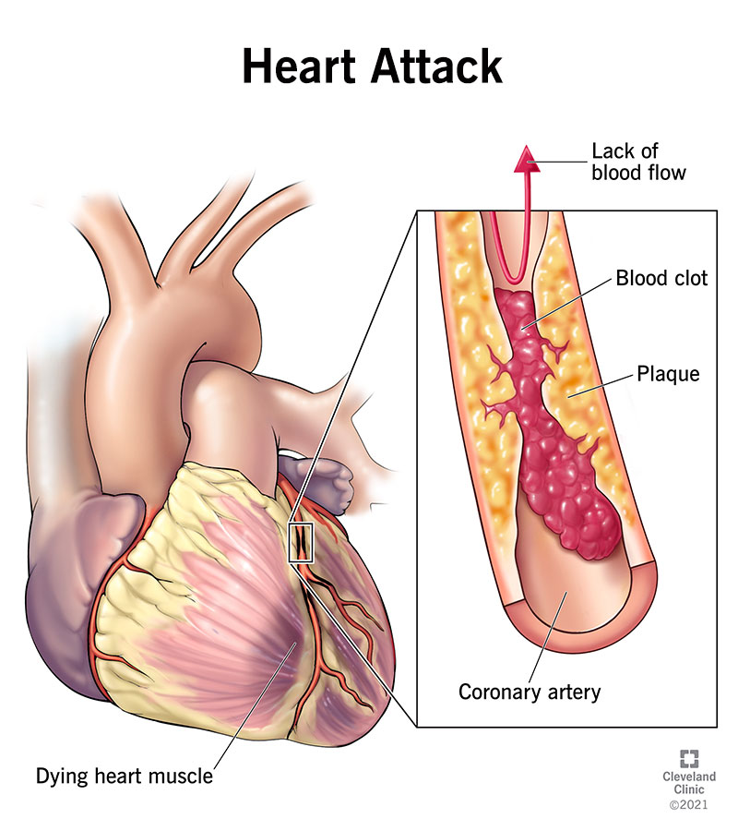
5 | Bệnh phẩm tim trong hình là mặt cắt đại thể, có vùng cơ tim nhạt màu lan gần hết bề dày thành thất ở khu vực được cấp máu bởi một nhánh động mạch vành lớn. Bệnh nhân trong tình huống mô phỏng đã có đau ngực kéo dài và huyết khối gây tắc hoàn toàn nhánh mạch trước khi tử vong. Bảng mô tả thời điểm bệnh phẩm sau khởi phát khoảng 4 ngày. Theo phân loại giải phẫu bệnh trong handout, kiểu nhồi máu nào phù hợp nhất với tổn thương chiếm toàn bộ hoặc gần như toàn bộ bề dày thành tâm thất? Hãy ưu tiên mô tả đại thể và cơ chế tắc mạch trong đề, không suy diễn từ ảnh sang tổn thương vi thể. Đề đã cố ý mô tả cơ chế tắc hoàn toàn ở một nhánh lớn và thời gian bệnh phẩm, để người học phân biệt kiểu tổn thương đại thể này với tổn thương chỉ khu trú dưới nội tâm mạc. Hình bệnh phẩm là dữ kiện chính: phải quan sát vùng nhạt màu và mức độ lan theo chiều dày thành thất, không nhầm với một ảnh siêu âm hoặc ECG. Tài liệu giải phẫu bệnh nêu hai nhóm nhồi máu có hình thái và cơ chế khác nhau; loại xuyên thành thường liên quan mảng vữa xơ nứt vỡ ở nhánh lớn và huyết khối bít tắc hoàn toàn, trong khi loại dưới nội tâm mạc có thể liên quan huyết khối nhỏ gây tắc tiểu động mạch. Dữ kiện bảng chỉ bổ sung mốc thời gian và cơ chế được giả lập. Trả lời nên là tên phân loại hình thái, không phải biến chứng hoặc vị trí giải phẫu đơn thuần. | Nhồi máu cơ tim xuyên thành | Nhồi máu cơ tim xuyên thành; Nhoi mau co tim xuyen thanh; NMCT xuyên thành; NMCT xuyen thanh; Transmural myocardial infarction; Transmural MI; Nhồi máu xuyên thành; Nhoi mau xuyen thanh; Nhồi máu cơ tim toàn thành; Nhoi mau co tim toan thanh | Giải phẫu bệnh – phân loại nhồi máu cơ tim | Handout định nghĩa NMCT xuyên thành là hoại tử thiếu máu chiếm toàn bộ hoặc gần như toàn bộ bề dày thành tâm thất theo vùng phân phối của động mạch vành bị tắc; thường liên quan huyết khối bít tắc hoàn toàn nhánh lớn. | 9.3 | 30 | Sheet Bảng xét nghiệm — Về đích 30 / Câu 5 (4 dòng) | Bệnh phẩm đại thể có chú thích; hình đại thể là chứng cứ chính của câu. | 
6 | Một người 63 tuổi đến khám vì mỏi chân khi đi bộ, đau vùng bắp chân giảm khi nghỉ. Hình mạch máu chi dưới đính kèm thể hiện đường đi động mạch đùi, khoeo và các nhánh cẳng chân. Bắt mạch mu chân bên phải yếu hơn bên trái. Theo giải phẫu mạch máu chi dưới, động mạch mu chân là phần tiếp nối của động mạch nào khi đi qua vùng cổ chân trước? Hãy xác định đúng tên mạch trên sơ đồ và tránh nhầm với động mạch chày sau, vốn đi về phía gan chân. Tình huống sử dụng một triệu chứng khi gắng sức và một dấu hiệu khám mạch để yêu cầu định hướng giải phẫu, chứ không khẳng định nguyên nhân duy nhất của đau cách hồi. Hình sơ đồ cho phép theo dõi động mạch từ khoeo xuống cẳng chân và vùng cổ chân; hãy lần theo mạch đi ở khoang trước cẳng chân để xác định đoạn tiếp nối ra mu chân. Không nên chọn động mạch chày sau chỉ vì đây cũng là nhánh tận của động mạch khoeo: đường đi và vùng phân bố của nó khác với mạch được hỏi. Bốn dòng trong bảng chỉ tổ chức lại các dữ kiện lâm sàng mô phỏng; chi tiết quyết định nằm ở sơ đồ giải phẫu và vị trí bắt mạch. Trả lời chính xác tên động mạch trước khi nó tiếp tục thành động mạch mu chân. Câu hỏi không yêu cầu chẩn đoán bệnh động mạch ngoại biên hoàn chỉnh hay chỉ định can thiệp. | Động mạch chày trước | Động mạch chày trước; Dong mach chay truoc; ĐM chày trước; DM chay truoc; Anterior tibial artery; Tibialis anterior artery; Động mạch chày trước tiếp tục thành động mạch mu chân; Dong mach chay truoc tiep tuc thanh dong mach mu chan; Chày trước; Chay truoc | Giải phẫu – động mạch chi dưới | Tài liệu mạch máu chi dưới mô tả động mạch chày trước đi xuống khoang cẳng chân trước và tiếp tục thành động mạch mu chân. | 9 | 30 | Sheet Bảng xét nghiệm — Về đích 30 / Câu 6 (4 dòng) | Sơ đồ hệ động mạch chi dưới; cấu trúc cần nhận diện là đoạn chày trước–mu chân. | 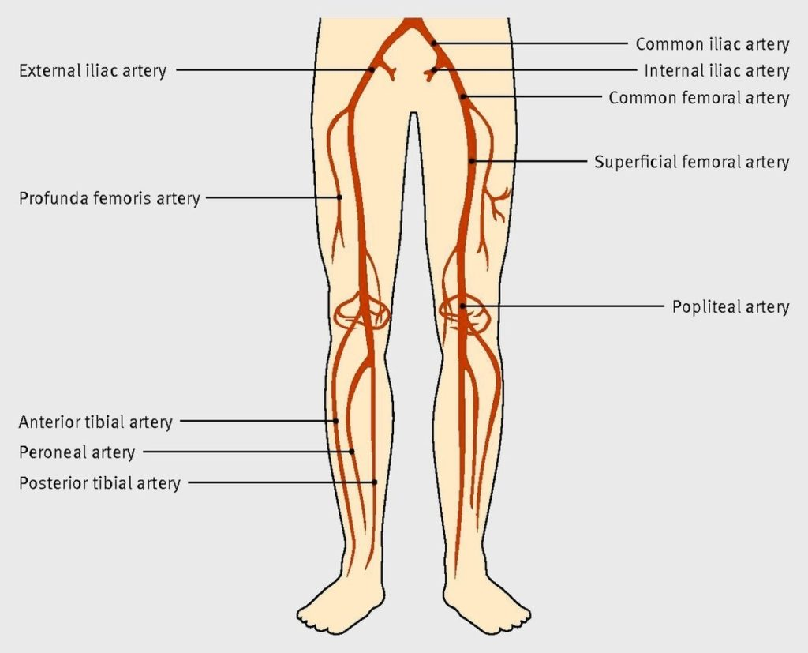
7 | Nam 60 tuổi có cơn đau ngực dữ dội, ECG và men tim cho thấy nhồi máu cơ tim cấp. Ảnh chụp mạch vành đi kèm ghi lại các hình trước và sau khi can thiệp, trong đó một đoạn mạch tắc được tái lập dòng chảy sau đưa dụng cụ qua tổn thương. Trong bảng mô phỏng, dấu ấn cơ tim đang tăng và bệnh nhân vẫn còn đau. Tên thủ thuật tái thông mạch vành qua catheter được minh họa trong hình là gì? Câu hỏi tập trung nhận diện kỹ thuật được thể hiện, không yêu cầu đưa ra quyết định điều trị thực tế cho người bệnh. Ảnh chụp mạch được đặt ở trung tâm của câu hỏi vì đây là phương pháp thể hiện trực tiếp lòng động mạch vành bằng chất cản quang; sự khác biệt giữa ảnh trước và sau cho thấy dòng chảy được cải thiện sau thao tác qua catheter. Hãy phân biệt hình ảnh chẩn đoán mạch vành với thủ thuật can thiệp nhằm làm rộng đoạn hẹp/tắc. Câu không yêu cầu xác định tên nhánh động mạch, vì đề không cung cấp góc chụp hay ký hiệu đủ để suy luận chính xác nhánh mạch. Thông tin men tim và đau ngực chỉ xác lập bối cảnh hội chứng mạch vành cấp. Trong bảng, ký hiệu cải thiện dòng chảy là dữ kiện định tính mô phỏng; hãy dựa vào đặc điểm thủ thuật thể hiện trong ảnh và trả lời tên kỹ thuật tái thông qua đường ống thông. Đây là bài nhận diện thuật ngữ học thuật, không phải hướng dẫn tự chăm sóc hoặc quyết định điều trị. | Can thiệp mạch vành qua da | Can thiệp mạch vành qua da; Can thiep mach vanh qua da; PCI; Percutaneous coronary intervention; Tạo hình mạch vành qua da; Tao hinh mach vanh qua da; Can thiệp động mạch vành qua da; Can thiep dong mach vanh qua da; Nong mạch vành qua da; Nong mach vanh qua da | Chẩn đoán hình ảnh/can thiệp – mạch vành | Ảnh chụp mạch trước/sau can thiệp minh họa thủ thuật tái lập dòng chảy trong động mạch vành; đáp án là tên kỹ thuật, không phải một khuyến nghị điều trị cá thể. | 9.2 | 30 | Sheet Bảng xét nghiệm — Về đích 30 / Câu 7 (4 dòng) | Ảnh chụp mạch vành trong quá trình điều trị; ảnh là căn cứ nhận diện thủ thuật. | 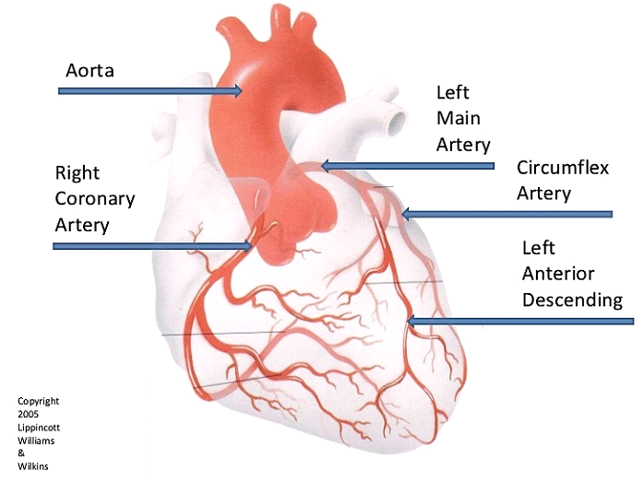
8 | Nữ 68 tuổi khó thở kéo dài, mệt khi gắng sức và có dấu hiệu sung huyết. Phim ngực đi kèm là hình chụp bệnh nhân có bệnh cơ tim giãn, bóng tim lớn. Bảng mô phỏng cho thấy LVED tăng rõ so với khoảng 39–56 mm được nêu trong handout; đồng thời siêu âm ghi nhận suy giảm hoạt động co bóp. Chẩn đoán hình thái nào phù hợp nhất với hình ảnh bóng tim rất lớn trên phim và sự giãn buồng thất trái trên siêu âm? Trả lời tên bệnh lý hình thái được minh họa trong ảnh, không chỉ nêu triệu chứng khó thở hay hội chứng suy tim. Trong câu này, ảnh X-quang cung cấp dấu hiệu cấu trúc là bóng tim lớn; bệnh sử khó thở và mệt gắng sức, cùng đường kính thất trái tăng và giảm co bóp trên siêu âm, khiến hình ảnh không chỉ là phát hiện ngẫu nhiên. Handout mô tả suy tim như tình trạng cung lượng tim không đáp ứng đầy đủ nhu cầu oxy và liệt kê bệnh cơ tim trong các nguyên nhân có thể liên quan. Tuy vậy, cần gọi đúng bệnh lý hình thái mà phim được chú thích, thay vì quay lại trả lời chung chung là khó thở hoặc suy tim. Các trị số siêu âm trong bảng là dữ liệu mô phỏng được đối chiếu với khoảng LVED nêu trong handout; dấu hiệu X-quang và chức năng bơm cùng củng cố kết luận. Điểm quyết định là hình bóng tim lớn kết hợp buồng thất trái giãn và giảm co bóp, không phải một dấu hiệu đơn độc. | Bệnh cơ tim giãn | Bệnh cơ tim giãn; Benh co tim gian; Dilated cardiomyopathy; Giãn cơ tim; Gian co tim; Bệnh lý cơ tim giãn; Benh ly co tim gian; DCM; Bệnh cơ tim thể giãn; Benh co tim the gian | Dược lý – thuốc làm tăng AMPc trong suy tim | Ảnh X-quang của bệnh cơ tim giãn cho thấy tim to rõ; cùng với LVED tăng và giảm co bóp trong dữ kiện mô phỏng, phù hợp nhất với bệnh cơ tim giãn. | 9.4 | 30 | Sheet Bảng xét nghiệm — Về đích 30 / Câu 8 (4 dòng) | Phim X-quang bệnh cơ tim giãn; dùng làm bối cảnh hình ảnh của ca suy chức năng bơm. | 